Sheet
fromVarSMILES | constantSMILES | id | normalizedSMILES | attachmentOrder
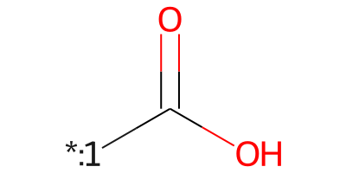 [*:1]C(=O)O | 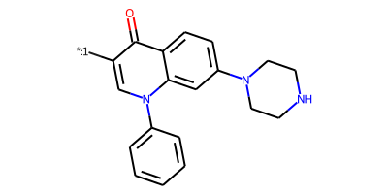 [*:1]c1cn(-c2ccccc2)c2cc(N3CCNCC3)ccc2c1=O | CPD-0 | 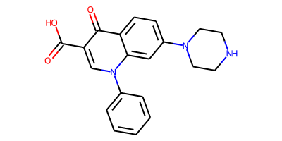 O=C(O)c1cn(-c2ccccc2)c2cc(N3CCNCC3)ccc2c1=O | 0
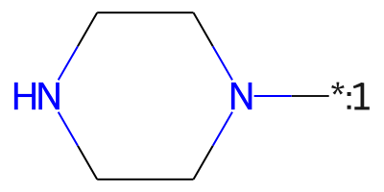 [*:1]N1CCNCC1 | 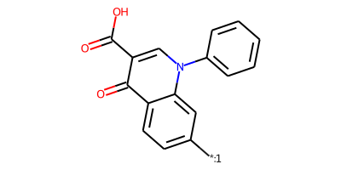 [*:1]c1ccc2c(=O)c(C(=O)O)cn(-c3ccccc3)c2c1 | CPD-0 | O=C(O)c1cn(-c2ccccc2)c2cc(N3CCNCC3)ccc2c1=O | 0
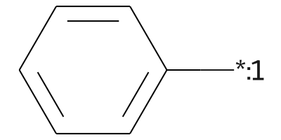 [*:1]c1ccccc1 | 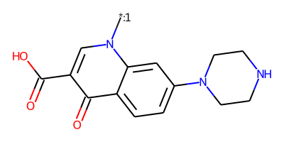 [*:1]n1cc(C(=O)O)c(=O)c2ccc(N3CCNCC3)cc21 | CPD-0 | O=C(O)c1cn(-c2ccccc2)c2cc(N3CCNCC3)ccc2c1=O | 0
[*:1]c1ccc2c(=O)c(C(=O)O)cn(-c3ccccc3)c2c1 | [*:1]N1CCNCC1 | CPD-0 | O=C(O)c1cn(-c2ccccc2)c2cc(N3CCNCC3)ccc2c1=O | 0
[*:1]n1cc(C(=O)O)c(=O)c2ccc(N3CCNCC3)cc21 | [*:1]c1ccccc1 | CPD-0 | O=C(O)c1cn(-c2ccccc2)c2cc(N3CCNCC3)ccc2c1=O | 0
[*:1]c1cn(-c2ccccc2)c2cc(N3CCNCC3)ccc2c1=O | [*:1]C(=O)O | CPD-0 | O=C(O)c1cn(-c2ccccc2)c2cc(N3CCNCC3)ccc2c1=O | 0
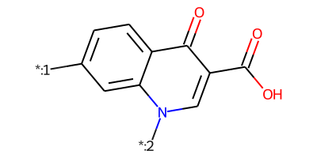 [*:1]c1ccc2c(=O)c(C(=O)O)cn([*:2])c2c1 | 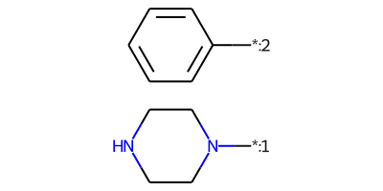 [*:1]N1CCNCC1.[*:2]c1ccccc1 | CPD-0 | O=C(O)c1cn(-c2ccccc2)c2cc(N3CCNCC3)ccc2c1=O | 1
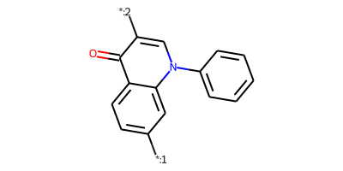 [*:1]c1ccc2c(=O)c([*:2])cn(-c3ccccc3)c2c1 | 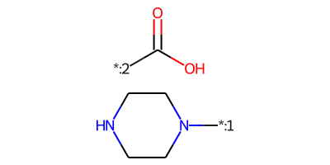 [*:2]C(=O)O.[*:1]N1CCNCC1 | CPD-0 | O=C(O)c1cn(-c2ccccc2)c2cc(N3CCNCC3)ccc2c1=O | 10
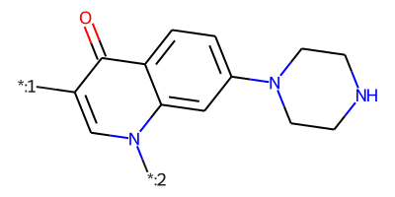 [*:1]c1cn([*:2])c2cc(N3CCNCC3)ccc2c1=O | 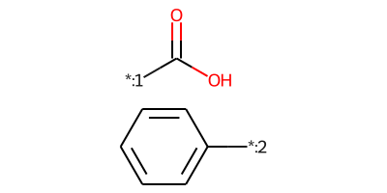 [*:1]C(=O)O.[*:2]c1ccccc1 | CPD-0 | O=C(O)c1cn(-c2ccccc2)c2cc(N3CCNCC3)ccc2c1=O | 1
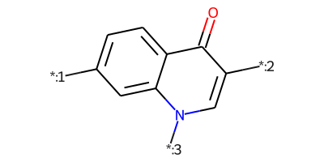 [*:1]c1ccc2c(=O)c([*:2])cn([*:3])c2c1 | 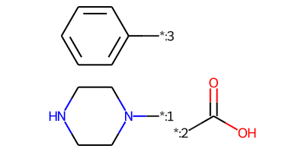 [*:2]C(=O)O.[*:1]N1CCNCC1.[*:3]c1ccccc1 | CPD-0 | O=C(O)c1cn(-c2ccccc2)c2cc(N3CCNCC3)ccc2c1=O | 102

